Sheet1

03 x64dbg 实现Hook调试

 | 一、以GetMessageW为例


 | 二、
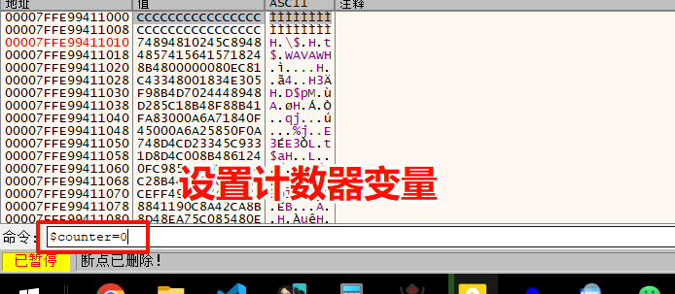

 | shift+F2 打开 编辑断点对话框
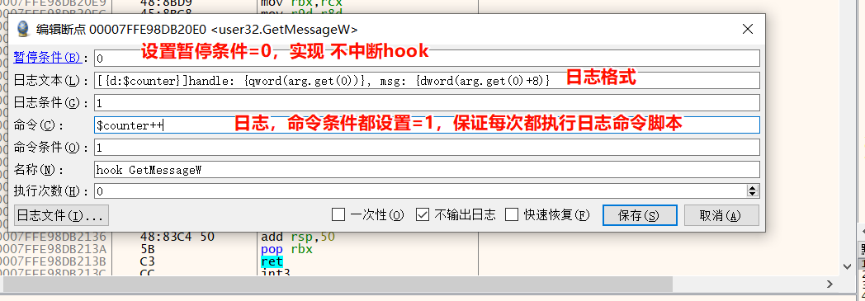

 | 效果展示

